P1～3
 | １ 地 区 別 人 口 と 世 帯
 | ←表紙へ |  |  |  |  |  |  |  |  |  |  |  |  |  | 地区別町丁字別人口と世帯(P4～P8)へ→
 |  |  |  |  |  |  |  |  |  |  |  |  |  |  |  |  |  |  |  |  | 令和元年12月1日現在
 |  | 区・地区名 |  |  | 世帯数 |  |  | 人 口 |  |  |  |  |  |  |  | 前月差引 人口増減 | 人口密度 (人/ｋ㎡） |  | 人口分布 （％）
 |  |  |  |  |  |  |  | 総 数 |  |  | 男 |  | 女
 |  | 総 数 |  |  | 327,310 |  |  | 722,839 |  |  | 361,450 |  | 361,389 |  |  | -46 | 2,198 |  | 100.0
 |  | 緑 区 |  |  | 74,135 |  |  | 170,676 |  |  | 85,874 |  | 84,802 |  |  | -74 | 672 |  | 23.6
 |  | 中 央 区 |  |  | 122,905 |  |  | 272,195 |  |  | 136,710 |  | 135,485 |  |  | 24 | 7,383 |  | 37.7
 |  | 南 区 |  |  | 130,270 |  |  | 279,968 |  |  | 138,866 |  | 141,102 |  |  | 4 | 7,346 |  | 38.7

 |  | 緑 区 |  |  | 74,135 |  |  | 170,676 |  |  | 85,874 |  | 84,802 |  |  | -74 | 672 |  | 100.0 | (23.6)
 |  |  | 橋本地区 |  | 34,745 |  |  | 73,766 |  |  | 37,292 |  | 36,474 |  |  | -61 | 9,518 |  | 43.2 | (10.2)
 |  |  | 大沢地区 |  | 13,182 |  |  | 32,974 |  |  | 16,533 |  | 16,441 |  |  | 12 | 4,327 |  | 19.3 | (4.6)
 |  |  | 城山地区 |  | 9,640 |  |  | 23,234 |  |  | 11,608 |  | 11,626 |  |  | -14 | 1,167 |  | 13.6 | (3.2)
 |  |  | 津久井地区 |  | 10,071 |  |  | 24,233 |  |  | 12,169 |  | 12,064 |  |  | 15 | 198 |  | 14.2 | (3.4)
 |  |  | 相模湖地区 |  | 3,255 |  |  | 7,916 |  |  | 4,032 |  | 3,884 |  |  | 4 | 250 |  | 4.6 | (1.1)
 |  |  | 藤野地区 |  | 3,242 |  |  | 8,553 |  |  | 4,240 |  | 4,313 |  |  | -30 | 132 |  | 5.0 | (1.2)
 |  | 中 央 区 |  |  | 122,905 |  |  | 272,195 |  |  | 136,710 |  | 135,485 |  |  | 24 | 7,383 |  | 100.0 | (37.7)
 |  |  | 小山地区 |  | 9,948 |  |  | 20,781 |  |  | 10,546 |  | 10,235 |  |  | 32 | 5,805 |  | 7.6 | (2.9)
 |  |  | 清新地区 |  | 14,823 |  |  | 30,336 |  |  | 15,537 |  | 14,799 |  |  | -45 | 10,719 |  | 11.1 | (4.2)
 |  |  | 横山地区 |  | 6,058 |  |  | 14,542 |  |  | 7,199 |  | 7,343 |  |  | 2 | 7,990 |  | 5.3 | (2.0)
 |  |  | 中央地区 |  | 18,025 |  |  | 35,893 |  |  | 17,961 |  | 17,932 |  |  | -20 | 10,464 |  | 13.2 | (5.0)
 |  |  | 星が丘地区 |  | 7,887 |  |  | 17,561 |  |  | 8,725 |  | 8,836 |  |  | -7 | 12,634 |  | 6.5 | (2.4)
 |  |  | 光が丘地区 |  | 11,012 |  |  | 26,352 |  |  | 12,980 |  | 13,372 |  |  | 23 | 10,626 |  | 9.7 | (3.6)
 |  |  | 大野北地区 |  | 29,513 |  |  | 63,159 |  |  | 31,700 |  | 31,459 |  |  | 46 | 9,792 |  | 23.2 | (8.7)
 |  |  | 田名地区 |  | 11,973 |  |  | 30,184 |  |  | 15,310 |  | 14,874 |  |  | 6 | 3,118 |  | 11.1 | (4.2)
 |  |  | 上溝地区 |  | 13,666 |  |  | 33,387 |  |  | 16,752 |  | 16,635 |  |  | -13 | 6,408 |  | 12.3 | (4.6)
 |  | 南 区 |  |  | 130,270 |  |  | 279,968 |  |  | 138,866 |  | 141,102 |  |  | 4 | 7,346 |  | 100.0 | (38.7)
 |  |  | 大野中地区 |  | 27,283 |  |  | 63,256 |  |  | 31,346 |  | 31,910 |  |  | -10 | 7,887 |  | 22.6 | (8.8)
 |  |  | 大野南地区 |  | 38,331 |  |  | 79,271 |  |  | 39,282 |  | 39,989 |  |  | 33 | 14,439 |  | 28.3 | (11.0)
 |  |  | 麻溝地区 |  | 7,102 |  |  | 18,267 |  |  | 9,134 |  | 9,133 |  |  | 14 | 2,233 |  | 6.5 | (2.5)
 |  |  | 新磯地区 |  | 5,158 |  |  | 13,265 |  |  | 6,705 |  | 6,560 |  |  | 30 | 2,200 |  | 4.7 | (1.8)
 |  |  | 相模台地区 |  | 22,167 |  |  | 45,285 |  |  | 22,473 |  | 22,812 |  |  | -5 | 7,945 |  | 16.2 | (6.3)
 |  |  | 相武台地区 |  | 9,570 |  |  | 19,179 |  |  | 9,445 |  | 9,734 |  |  | -66 | 11,151 |  | 6.9 | (2.7)
 |  |  | 東林地区 |  | 20,659 |  |  | 41,445 |  |  | 20,481 |  | 20,964 |  |  | 8 | 13,955 |  | 14.8 | (5.7)
 |  | （注） (１) 人口密度は平成31年4月1日現在の市面積を基に算出したものである。
 |  | (2) 世帯数と人口は平成27年国勢調査の確定数を基礎とし、以後、毎月の住民基本台帳の増減を加減して
 |  | 推計したものである。
 |  | (3) 各地区の人口分布は区内における構成比を表している。なお、四捨五入したため合計が一致しない場合がある。

－ 前 月 中 の 人 口 異 動 状 況 －

 | 《 | 11月中の減少人口： |  |  |  | -46 |  | 人 |  | 11月中の自然減： |  |  | -141 |  | 人 |  | 11月中の社会増： |  |  | 95 |  | 人 | 》

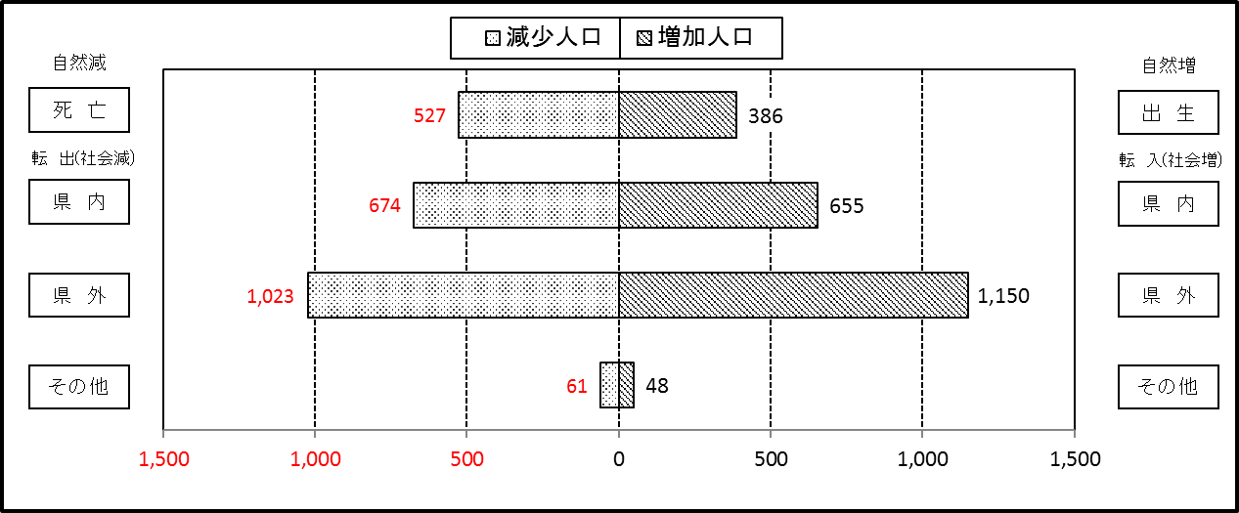

２ 人 口 異 動 状 況

 |  |  |  |  |  |  |  |  |  |  |  |  |  |  |  |  |  |  |  |  |  |  | 令和元年11月中
 |  |  |  | 人口増減 | 自 然 増 減 |  |  |  |  |  | 社 会 増 減 |  |  |  |  |  |  |  |  |  |  | 対前月 増減率(％)
 |  |  |  |  | 増 減 |  | 増 |  | 減 |  | 増 減 | 増 |  |  |  |  | 減
 |  |  |  |  |  |  | 出 生 |  | 死 亡 |  |  | 転 入 |  | 市内異動 |  | 区内異動 | 転 出 |  | 市内異動 | 区内異動
 |  |  |  |  |  |  |  |  |  |  |  |  |  | 他区から転入 |  | 他地区から転居 |  |  | 他区への転出 | 他地区への転居
総 数 |  |  |  | -46 | -141 |  | 386 |  | 527 |  | 95 | 1,853 |  | 418 |  | 1,185 | 1,758 |  | 418 | 1,185 |  | -0.01
緑 区 |  |  |  | -74 | -52 |  | 89 |  | 141 |  | -22 | 379 |  | 108 |  | 216 | 378 |  | 131 | 216 |  | -0.04
 | 橋本地区 |  |  | -61 | -7 |  | 38 |  | 45 |  | -54 | 202 |  | 57 |  | 103 | 219 |  | 76 | 121 |  | -0.08
 | 大沢地区 |  |  | 12 | -2 |  | 25 |  | 27 |  | 14 | 69 |  | 32 |  | 31 | 58 |  | 32 | 28 |  | 0.04
 | 城山地区 |  |  | -14 | -10 |  | 14 |  | 24 |  | -4 | 36 |  | 9 |  | 37 | 37 |  | 14 | 35 |  | -0.06
 | 津久井地区 |  |  | 15 | -18 |  | 9 |  | 27 |  | 33 | 46 |  | 7 |  | 38 | 32 |  | 6 | 20 |  | 0.06
 | 相模湖地区 |  |  | 4 | -4 |  | 2 |  | 6 |  | 8 | 20 |  | 3 |  | 2 | 11 |  | 2 | 4 |  | 0.05
 | 藤野地区 |  |  | -30 | -11 |  | 1 |  | 12 |  | -19 | 6 |  | 0 |  | 5 | 21 |  | 1 | 8 |  | -0.35
中 央 区 |  |  |  | 24 | -49 |  | 140 |  | 189 |  | 73 | 635 |  | 203 |  | 545 | 583 |  | 182 | 545 |  | 0.01
 | 小山など6地区 |  |  | -15 | -41 |  | 70 |  | 111 |  | 26 | 347 |  | 118 |  | 341 | 339 |  | 102 | 339 |  | -0.01
 | 大野北地区 |  |  | 46 | 8 |  | 43 |  | 35 |  | 38 | 168 |  | 41 |  | 127 | 149 |  | 42 | 107 |  | 0.07
 | 田名地区 |  |  | 6 | -15 |  | 8 |  | 23 |  | 21 | 45 |  | 20 |  | 49 | 46 |  | 15 | 32 |  | 0.02
 | 上溝地区 |  |  | -13 | -1 |  | 19 |  | 20 |  | -12 | 75 |  | 24 |  | 28 | 49 |  | 23 | 67 |  | -0.04
南 区 |  |  |  | 4 | -40 |  | 157 |  | 197 |  | 44 | 839 |  | 107 |  | 424 | 797 |  | 105 | 424 |  | 0.00
 | 大野中地区 |  |  | -10 | -6 |  | 36 |  | 42 |  | -4 | 137 |  | 42 |  | 71 | 149 |  | 34 | 71 |  | -0.02
 | 大野南地区 |  |  | 33 | 16 |  | 62 |  | 46 |  | 17 | 252 |  | 22 |  | 125 | 235 |  | 15 | 132 |  | 0.04
 | 麻溝地区 |  |  | 14 | -2 |  | 13 |  | 15 |  | 16 | 57 |  | 17 |  | 17 | 37 |  | 15 | 23 |  | 0.08
 | 新磯地区 |  |  | 30 | -7 |  | 4 |  | 11 |  | 37 | 56 |  | 11 |  | 18 | 26 |  | 8 | 14 |  | 0.23
 | 相模台地区 |  |  | -5 | -14 |  | 18 |  | 32 |  | 9 | 144 |  | 4 |  | 91 | 139 |  | 9 | 82 |  | -0.01
 | 相武台地区 |  |  | -66 | -15 |  | 5 |  | 20 |  | -51 | 42 |  | 5 |  | 17 | 62 |  | 13 | 40 |  | -0.34
 | 東林地区 |  |  | 8 | -12 |  | 19 |  | 31 |  | 20 | 151 |  | 6 |  | 85 | 149 |  | 11 | 62 |  | 0.02
 | （注） 中央区の小山など6地区とは、小山、清新、横山、中央、星が丘、光が丘の6地区である。

－ 地 区 別 人 口 異 動 状 況 －

 | 《 | 11月中の減少人口： |  |  |  | -46 |  | 人 |  | 11月中の自然減： |  |  | -141 |  | 人 |  | 11月中の社会増： |  |  | 95 |  | 人 | 》

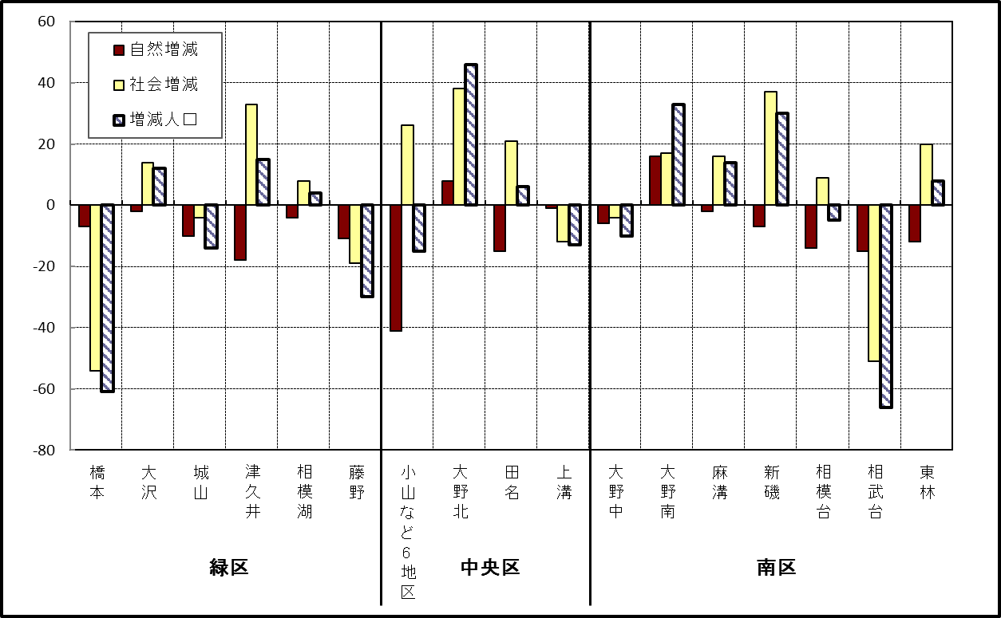

 | （注）小山など6地区とは、小山、清新、横山、中央、星が丘、光が丘の6地区である。

－ 年 間 人 口 異 動 状 況 －

 |  |  |  |  |  |  |  |  |  |  |  |  |  | 2018-12-01 |  |  |  | ～ | 令和元年11月30日
 |  |  |  | 人口増減 | 自 然 増 減 |  |  |  |  |  | 社 会 増 減
 |  |  |  |  | 増 減 |  | 増 |  | 減 |  | 増 減 | 増 |  |  |  |  | 減
 |  |  |  |  |  |  | 出 生 |  | 死 亡 |  |  | 転 入 |  | 市内異動 |  | 区内異動 | 転 出 |  | 市内異動 | 区内異動
 |  |  |  |  |  |  |  |  |  |  |  |  |  | 他区から転入 |  | 他地区から転居 |  |  | 他区への転出 | 他地区への転居
総 数 |  |  |  | -80 | -1,857 |  | 4,724 |  | 6,581 |  | 1,777 | 29,847 |  | 5,064 |  | 16,066 | 28,070 |  | 5,064 | 16,066
緑 区 |  |  |  | -1,031 | -668 |  | 993 |  | 1,661 |  | -363 | 5,809 |  | 1,277 |  | 3,318 | 5,977 |  | 1,472 | 3,318
 | 橋本地区 |  |  | -267 | 20 |  | 541 |  | 521 |  | -287 | 3,558 |  | 623 |  | 1,619 | 3,570 |  | 769 | 1,748
 | 大沢地区 |  |  | -48 | -69 |  | 210 |  | 279 |  | 21 | 731 |  | 377 |  | 522 | 753 |  | 376 | 480
 | 城山地区 |  |  | -86 | -138 |  | 124 |  | 262 |  | 52 | 604 |  | 141 |  | 651 | 643 |  | 155 | 546
 | 津久井地区 |  |  | -302 | -271 |  | 85 |  | 356 |  | -31 | 504 |  | 116 |  | 383 | 523 |  | 137 | 374
 | 相模湖地区 |  |  | -136 | -109 |  | 18 |  | 127 |  | -27 | 181 |  | 17 |  | 68 | 205 |  | 17 | 71
 | 藤野地区 |  |  | -192 | -101 |  | 15 |  | 116 |  | -91 | 231 |  | 3 |  | 75 | 283 |  | 18 | 99
中 央 区 |  |  |  | 190 | -663 |  | 1,807 |  | 2,470 |  | 853 | 10,358 |  | 2,398 |  | 6,498 | 9,747 |  | 2,156 | 6,498
 | 小山など6地区 |  |  | -14 | -423 |  | 918 |  | 1,341 |  | 409 | 5,524 |  | 1,336 |  | 4,038 | 5,245 |  | 1,166 | 4,078
 | 大野北地区 |  |  | 393 | 19 |  | 508 |  | 489 |  | 374 | 3,078 |  | 505 |  | 1,361 | 2,819 |  | 401 | 1,350
 | 田名地区 |  |  | -65 | -156 |  | 174 |  | 330 |  | 91 | 814 |  | 302 |  | 451 | 809 |  | 265 | 402
 | 上溝地区 |  |  | -124 | -103 |  | 207 |  | 310 |  | -21 | 942 |  | 255 |  | 648 | 874 |  | 324 | 668
南 区 |  |  |  | 761 | -526 |  | 1,924 |  | 2,450 |  | 1,287 | 13,680 |  | 1,389 |  | 6,250 | 12,346 |  | 1,436 | 6,250
 | 大野中地区 |  |  | -184 | -192 |  | 401 |  | 593 |  | 8 | 2,382 |  | 431 |  | 1,097 | 2,356 |  | 485 | 1,061
 | 大野南地区 |  |  | 737 | 194 |  | 712 |  | 518 |  | 543 | 4,707 |  | 242 |  | 1,948 | 4,093 |  | 289 | 1,972
 | 麻溝地区 |  |  | 102 | -48 |  | 116 |  | 164 |  | 150 | 678 |  | 332 |  | 242 | 615 |  | 245 | 242
 | 新磯地区 |  |  | 42 | -21 |  | 88 |  | 109 |  | 63 | 467 |  | 93 |  | 172 | 430 |  | 65 | 174
 | 相模台地区 |  |  | -102 | -216 |  | 248 |  | 464 |  | 114 | 2,200 |  | 143 |  | 1,225 | 1,953 |  | 178 | 1,323
 | 相武台地区 |  |  | -95 | -98 |  | 94 |  | 192 |  | 3 | 887 |  | 58 |  | 444 | 848 |  | 66 | 472
 | 東林地区 |  |  | 261 | -145 |  | 265 |  | 410 |  | 406 | 2,359 |  | 90 |  | 1,122 | 2,051 |  | 108 | 1,006
 | （注） 中央区の小山など6地区とは、小山、清新、横山、中央、星が丘、光が丘の6地区である。

－ 人 口 の 月 別 推 移 －

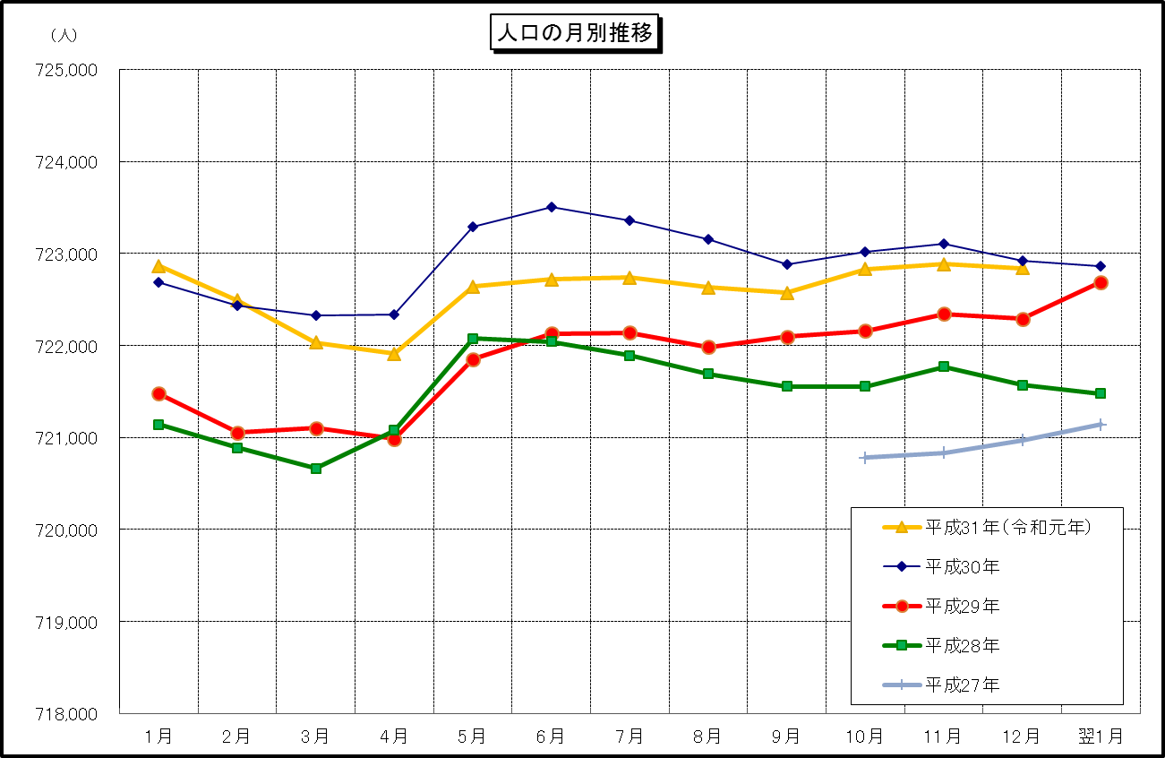

 | （注） (1) この表（折れ線グラフ）は毎月1日現在の市域での人口を表している。
 | (2) 平成27年10月1日現在からは、平成27年国勢調査結果に基づく推計人口である。

